Sheet1
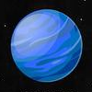
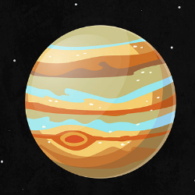

0 | 50 | 100 | 150 | 200 | 250 | 300 | 350 | 400 | 450 | 500 | 550 | 600 | 650 | 700 | 750 | 800 | 850 | 900 | 950 | 1000
50
100
150
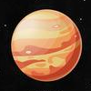
200
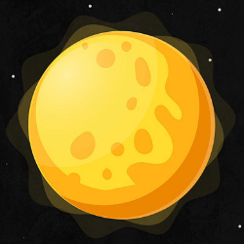
250
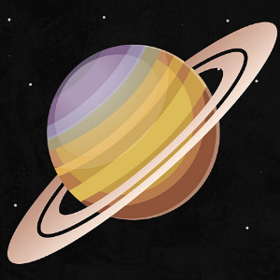
300
350
400
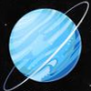
450

500
550
600

0 | 50 | 100 | 150 | 200 | 250 | 300 | 350 | 400 | 450 | 500 | 550 | 600 | 650 | 700 | 750 | 800 | 850 | 900 | 950 | 1000
50 |  |  |  |  |  |  |  |  |  |  |  |  |  |  |  |  |  | NEPTUNE
100 |  |  |  | JUPITER
150
200 |  |  |  |  |  |  |  |  |  |  |  |  | VENUS
250 |  |  |  |  |  |  |  |  | SUN
300 |  |  |  |  |  |  |  | MERC
350 |  | SATURN
400
450 |  |  |  |  |  |  |  |  |  |  |  |  |  |  |  |  |  |  | URANUS
500 |  |  |  |  |  | MARS |  |  |  |  |  | EARTH
550 | PLUTO
600

